Arkusz1
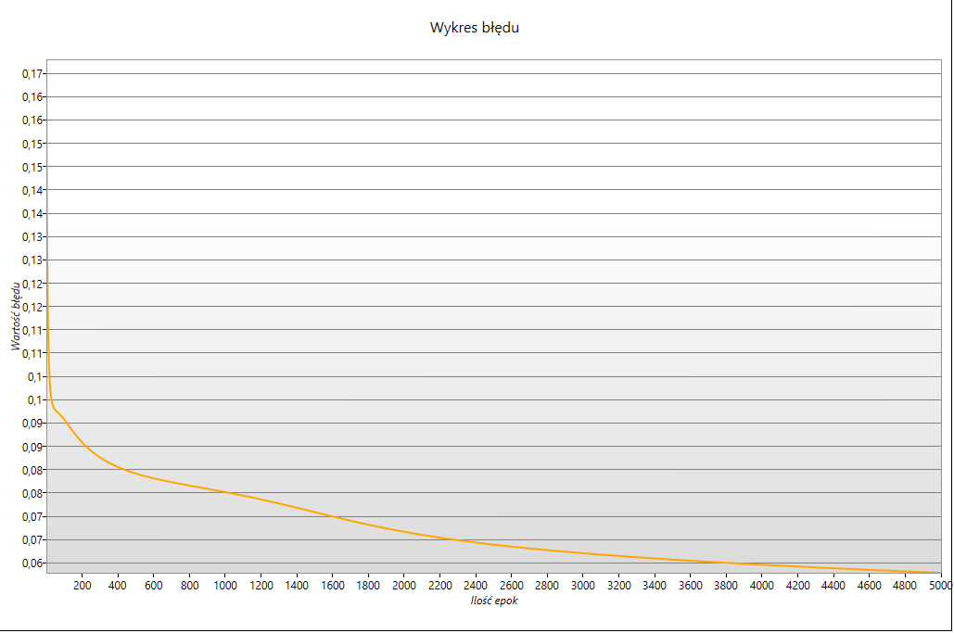
 |  | Zadanie na 3
1
 | Ilość epok | 5000 | -------------------Epoka 1
 | Epsilon | 0.0001 | Wartości spodziewane: 1,0,0,0, Wartości otrzymane: 0,31271310067012,0,544367265275398,0,613808934347059,0,23334585533823,
 | Momentum | 0.5 | Wartości spodziewane: 0,1,0,0, Wartości otrzymane: 0,307706557169476,0,524948073061813,0,649752587973089,0,266012358580683,
 | Współczynnik nauki | 0.2 | Wartości spodziewane: 0,0,1,0, Wartości otrzymane: 0,300171721796282,0,520973053375209,0,663648805001818,0,2834228133654,
 | Bias | tak | Wartości spodziewane: 0,0,0,1, Wartości otrzymane: 0,32173472937075,0,534336754702597,0,584316398199109,0,217921045012836,
 | Ilość warstw ukrytych | 1
 | Ilość neuronów | 1 | […]
 | Ilość wejść | 4
 | Ilość wyjść | 4 | -------------------Epoka 5000
 |  |  | Wartości spodziewane: 1,0,0,0, Wartości otrzymane: 0,87754543947857,0,048327723748976,2,22264568934743E-09,0,497061287718853,
 |  |  | Wartości spodziewane: 0,1,0,0, Wartości otrzymane: 9,94897058222971E-06,0,359930577923659,0,0974021479382436,0,108986815330573,
 |  |  | Wartości spodziewane: 0,0,1,0, Wartości otrzymane: 3,93042958903339E-07,0,507591373586814,0,88172522165854,0,0687078091855312,
 |  |  | Wartości spodziewane: 0,0,0,1, Wartości otrzymane: 0,115423006134789,0,0952985584578029,4,29307621247216E-07,0,337346884699494,

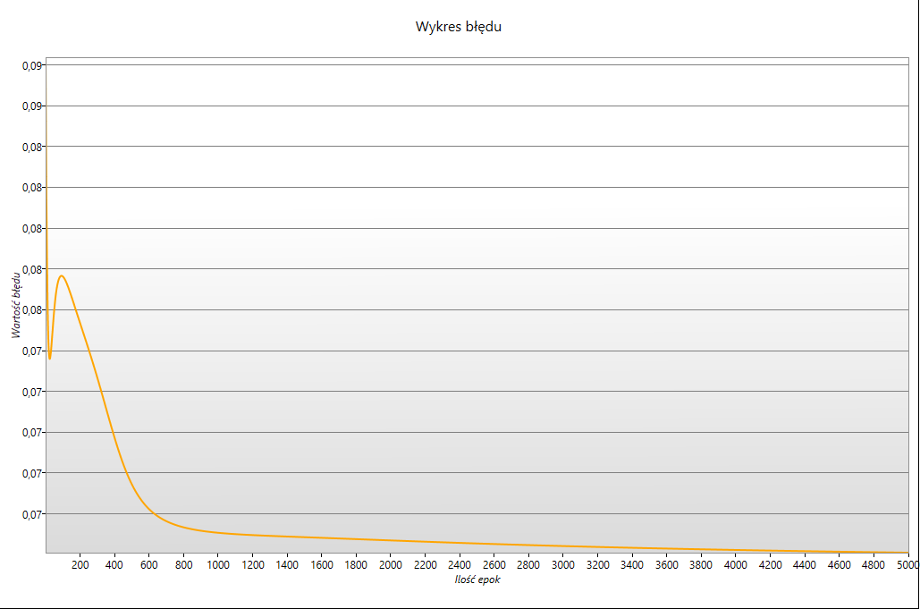
2
 | Ilość epok | 5000 | -------------------Epoka 1
 | Epsilon | 0.0001 | Wartości spodziewane: 1,0,0,0, Wartości otrzymane: 0,527366650830679,0,351543787627066,0,421106791421989,0,630324501630796,
 | Momentum | 0.5 | Wartości spodziewane: 0,1,0,0, Wartości otrzymane: 0,528822355147443,0,355176168140363,0,421863787468567,0,622437604638169,
 | Współczynnik nauki | 0.2 | Wartości spodziewane: 0,0,1,0, Wartości otrzymane: 0,51285038083255,0,431657541954783,0,461547324417404,0,55615515752432,
 | Bias | nie | Wartości spodziewane: 0,0,0,1, Wartości otrzymane: 0,527867303736005,0,344712704979491,0,410500224138246,0,625069259553744,
 | Ilość warstw ukrytych | 1
 | Ilość neuronów | 1 | […]
 | Ilość wejść | 4
 | Ilość wyjść | 4 | -------------------Epoka 5000
 |  |  | Wartości spodziewane: 1,0,0,0, Wartości otrzymane: 0,466483671273501,0,0383198339049712,1,63810717881129E-07,0,468489306287701,
 |  |  | Wartości spodziewane: 0,1,0,0, Wartości otrzymane: 0,496040477847971,0,395006588051436,0,112517316644555,0,495485993429945,
 |  |  | Wartości spodziewane: 0,0,1,0, Wartości otrzymane: 0,499983565123127,0,499541939516226,0,497779101572325,0,499979415295489,
 |  |  | Wartości spodziewane: 0,0,0,1, Wartości otrzymane: 0,47183613257142,0,0391793359236355,1,81892818780155E-07,0,463082529478709,
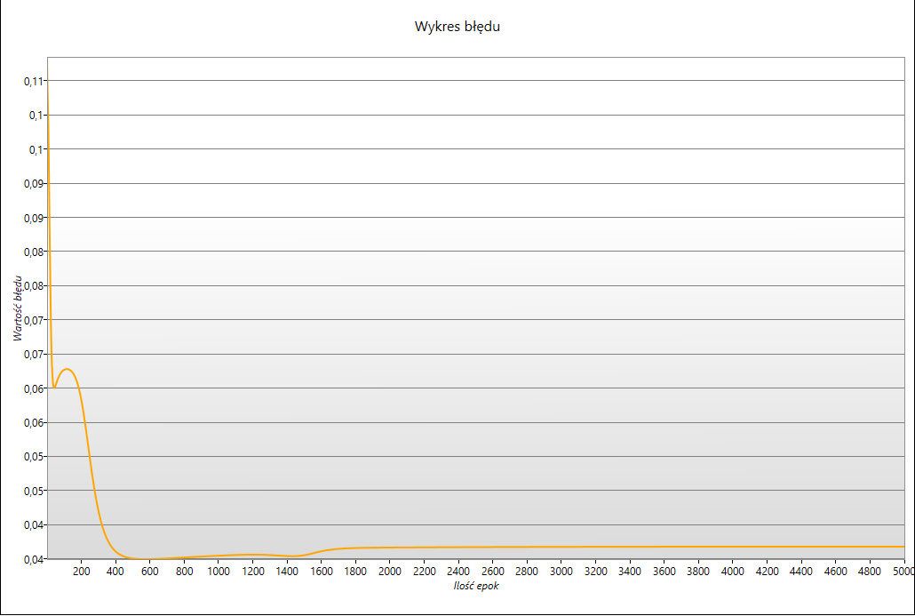
3
 | Ilość epok | 5000
 | Epsilon | 0.0001
 | Momentum | 0.5
 | Współczynnik nauki | 0.9
 | Bias | tak
 | Ilość warstw ukrytych | 1
 | Ilość neuronów | 1
 | Ilość wejść | 4
 | Ilość wyjść | 4

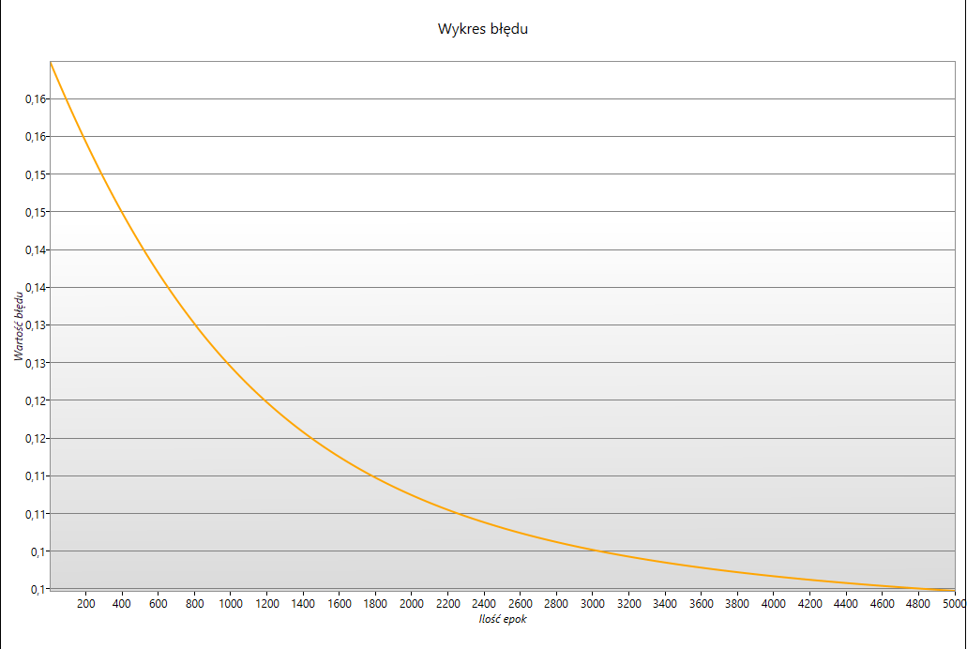
4
 | Ilość epok | 5000
 | Epsilon | 0.0001
 | Momentum | 0.5
 | Współczynnik nauki | 0.001
 | Bias | tak
 | Ilość warstw ukrytych | 1
 | Ilość neuronów | 1
 | Ilość wejść | 4
 | Ilość wyjść | 4

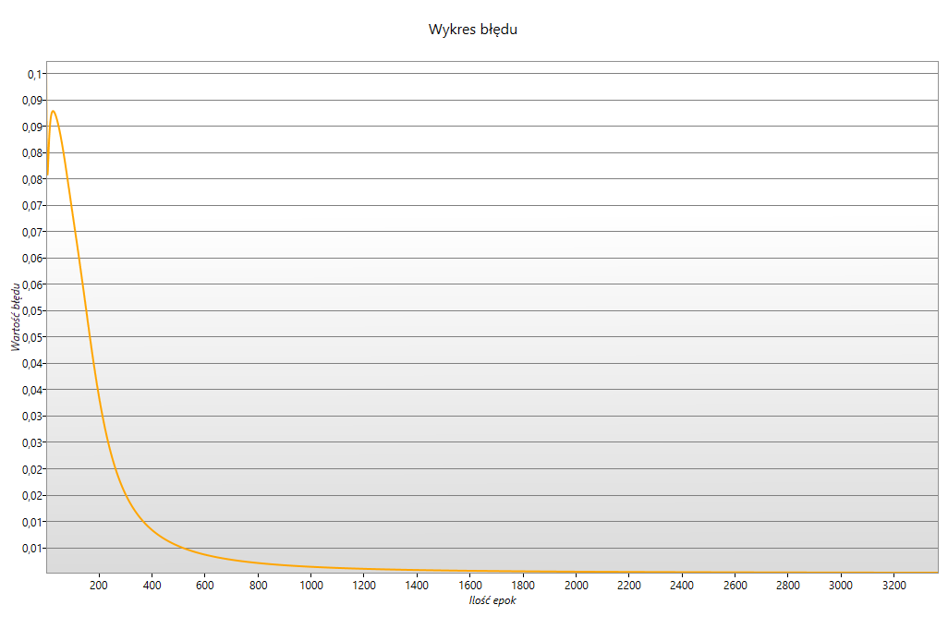
6
 | Ilość epok | 5000
 | Epsilon | 0.0001
 | Momentum | 0.5
 | Współczynnik nauki | 0.2
 | Bias | tak
 | Ilość warstw ukrytych | 1
 | Ilość neuronów | 2
 | Ilość wejść | 4
 | Ilość wyjść | 4

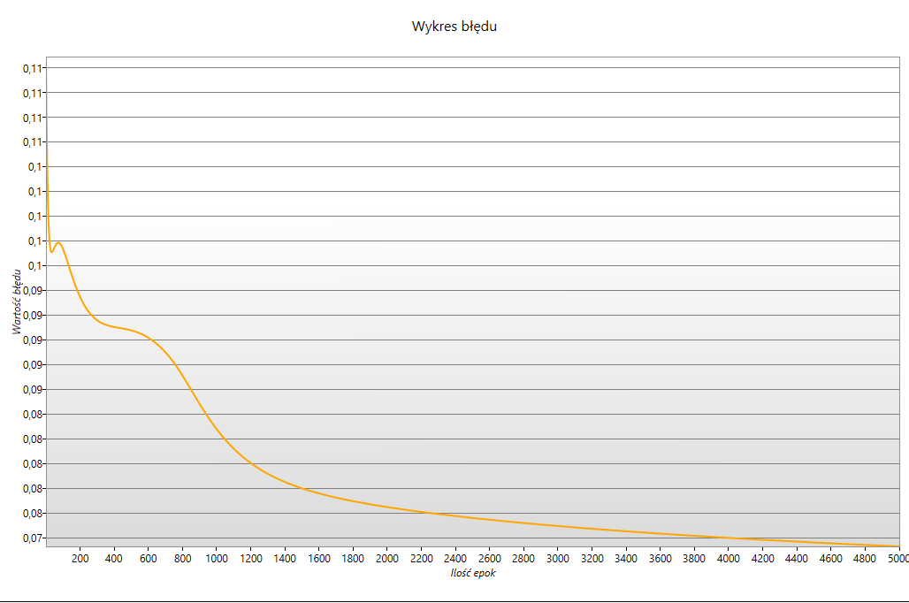
7
 | Ilość epok | 5000
 | Epsilon | 0.0001
 | Momentum | 0.5
 | Współczynnik nauki | 0.2
 | Bias | nie
 | Ilość warstw ukrytych | 1
 | Ilość neuronów | 2
 | Ilość wejść | 4
 | Ilość wyjść | 4

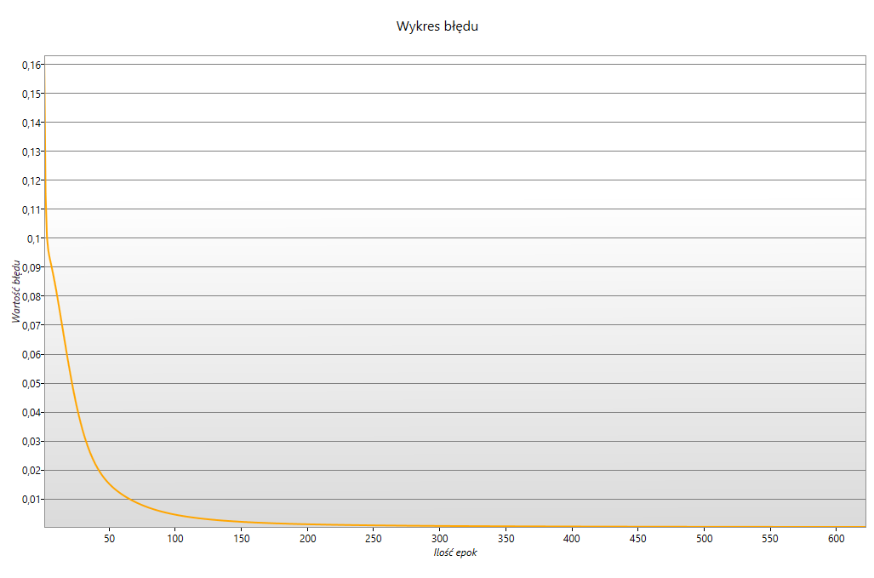
8
 | Ilość epok | 5000
 | Epsilon | 0.0001
 | Momentum | 0.5
 | Współczynnik nauki | 0.9
 | Bias | tak
 | Ilość warstw ukrytych | 1
 | Ilość neuronów | 2
 | Ilość wejść | 4
 | Ilość wyjść | 4

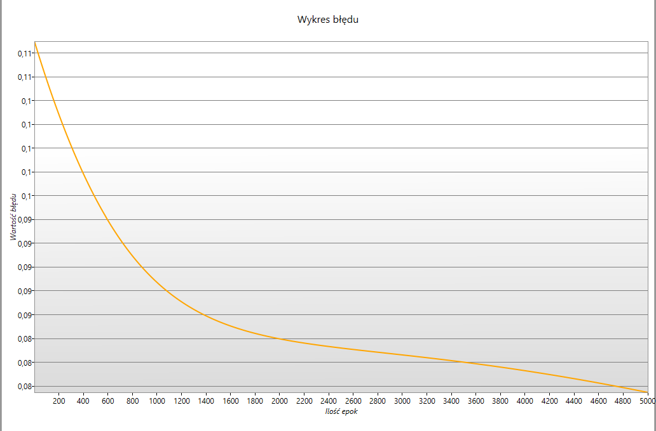
9
 | Ilość epok | 5000
 | Epsilon | 0.0001
 | Momentum | 0.5
 | Współczynnik nauki | 0.001
 | Bias | tak
 | Ilość warstw ukrytych | 1
 | Ilość neuronów | 2
 | Ilość wejść | 4
 | Ilość wyjść | 4

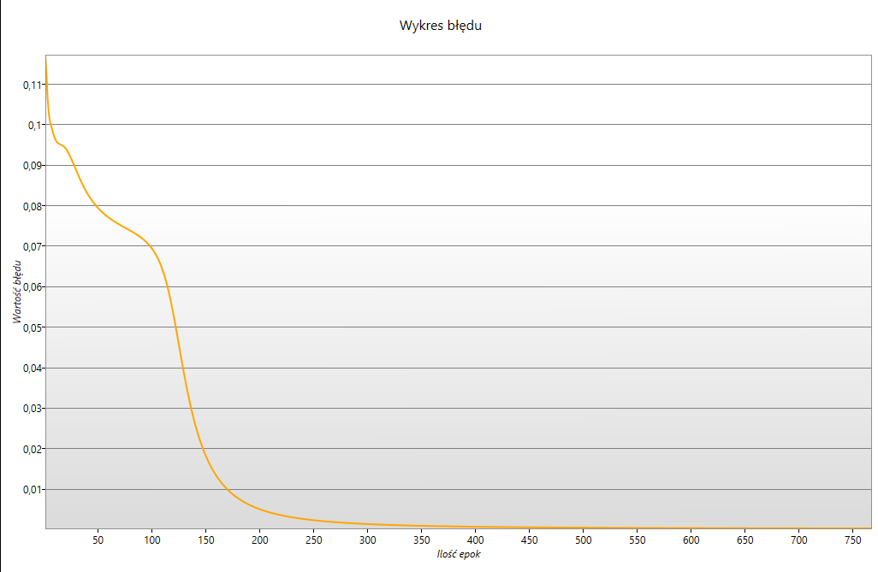
10
 | Ilość epok | 5000
 | Epsilon | 0.0001
 | Momentum | 0.9
 | Współczynnik nauki | 0.2
 | Bias | tak
 | Ilość warstw ukrytych | 1
 | Ilość neuronów | 2
 | Ilość wejść | 4
 | Ilość wyjść | 4

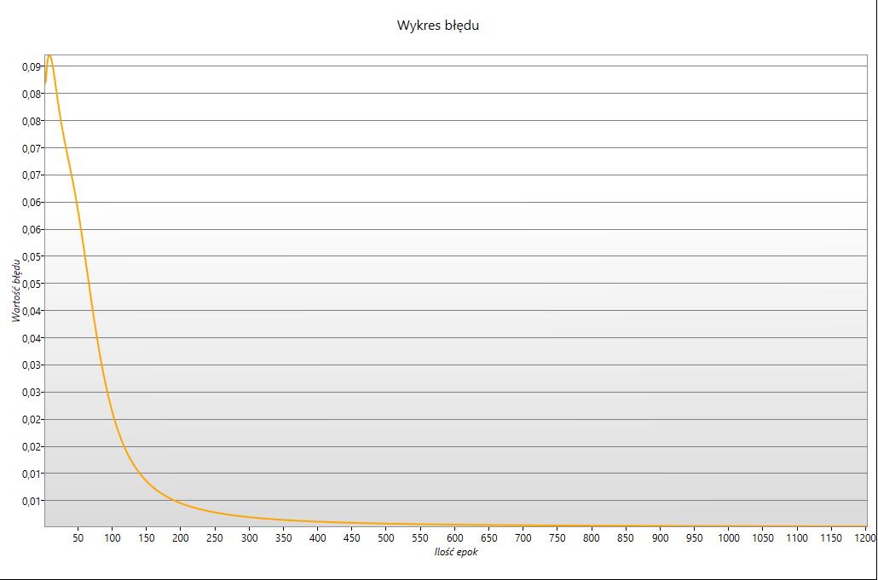
11
 | Ilość epok | 5000
 | Epsilon | 0.0001
 | Momentum | 0.001
 | Współczynnik nauki | 0.2
 | Bias | tak
 | Ilość warstw ukrytych | 1
 | Ilość neuronów | 2
 | Ilość wejść | 4
 | Ilość wyjść | 4

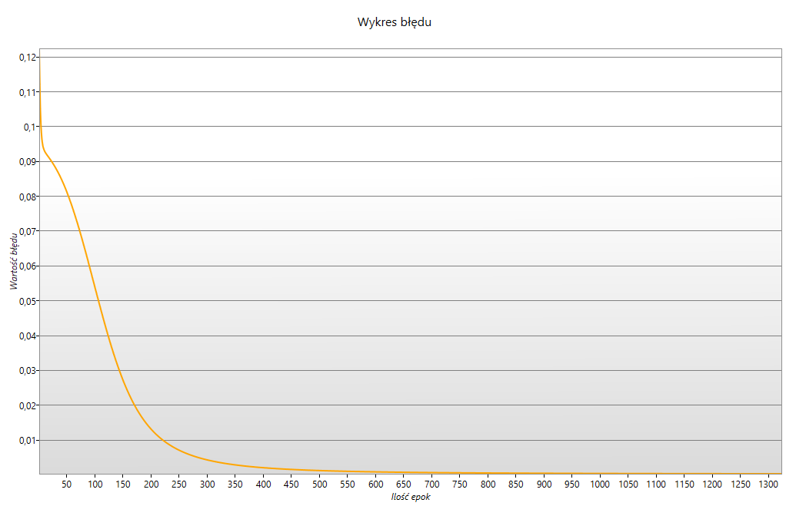
12
 | Ilość epok | 5000
 | Epsilon | 0.0001
 | Momentum | 0.5
 | Współczynnik nauki | 0.2
 | Bias | tak
 | Ilość warstw ukrytych | 1
 | Ilość neuronów | 3
 | Ilość wejść | 4
 | Ilość wyjść | 4

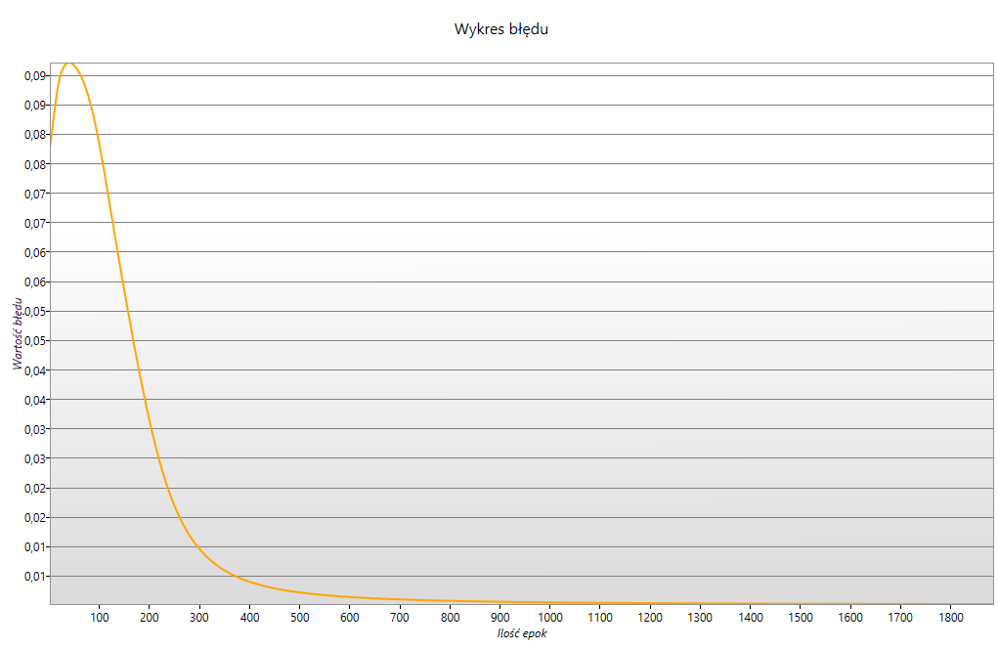
13
 | Ilość epok | 5000
 | Epsilon | 0.0001
 | Momentum | 0.5
 | Współczynnik nauki | 0.2
 | Bias | nie
 | Ilość warstw ukrytych | 1
 | Ilość neuronów | 3
 | Ilość wejść | 4
 | Ilość wyjść | 4

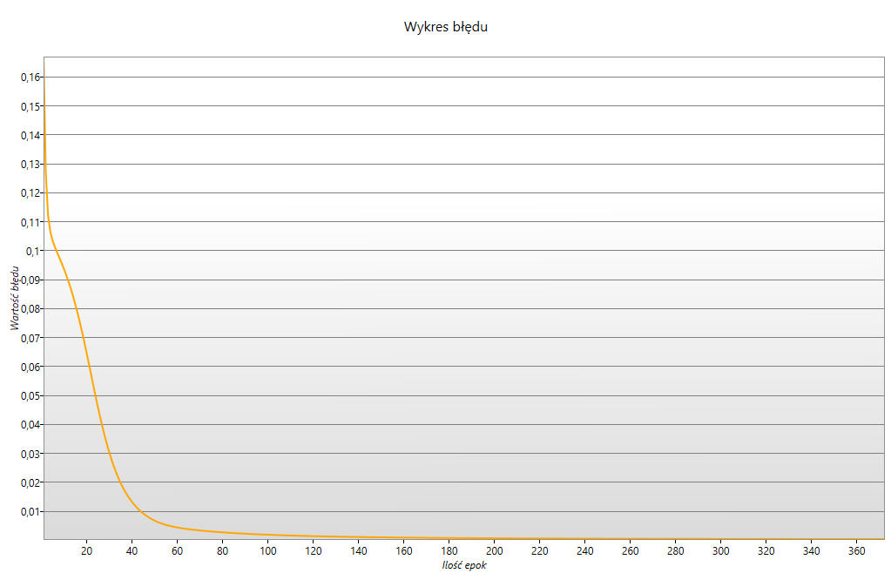
14
 | Ilość epok | 5000
 | Epsilon | 0.0001
 | Momentum | 0.5
 | Współczynnik nauki | 0.9
 | Bias | tak
 | Ilość warstw ukrytych | 1
 | Ilość neuronów | 3
 | Ilość wejść | 4
 | Ilość wyjść | 4

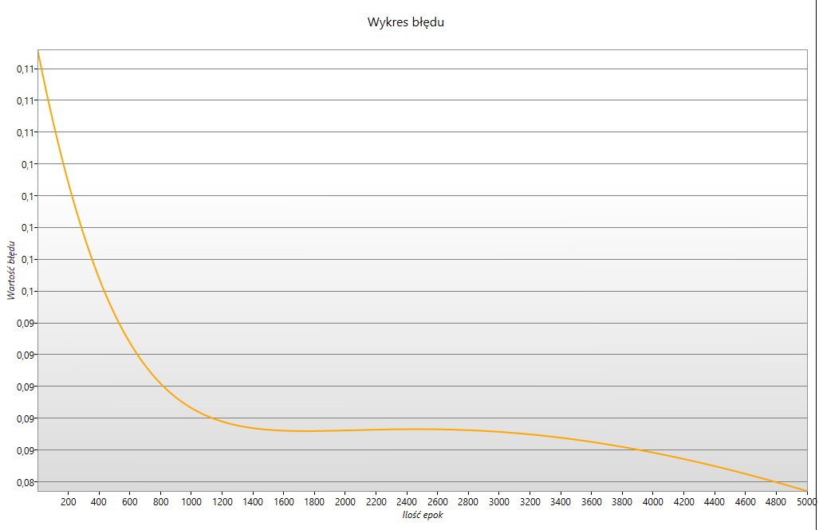
15
 | Ilość epok | 5000
 | Epsilon | 0.0001
 | Momentum | 0.5
 | Współczynnik nauki | 0.001
 | Bias | tak
 | Ilość warstw ukrytych | 1
 | Ilość neuronów | 3
 | Ilość wejść | 4
 | Ilość wyjść | 4

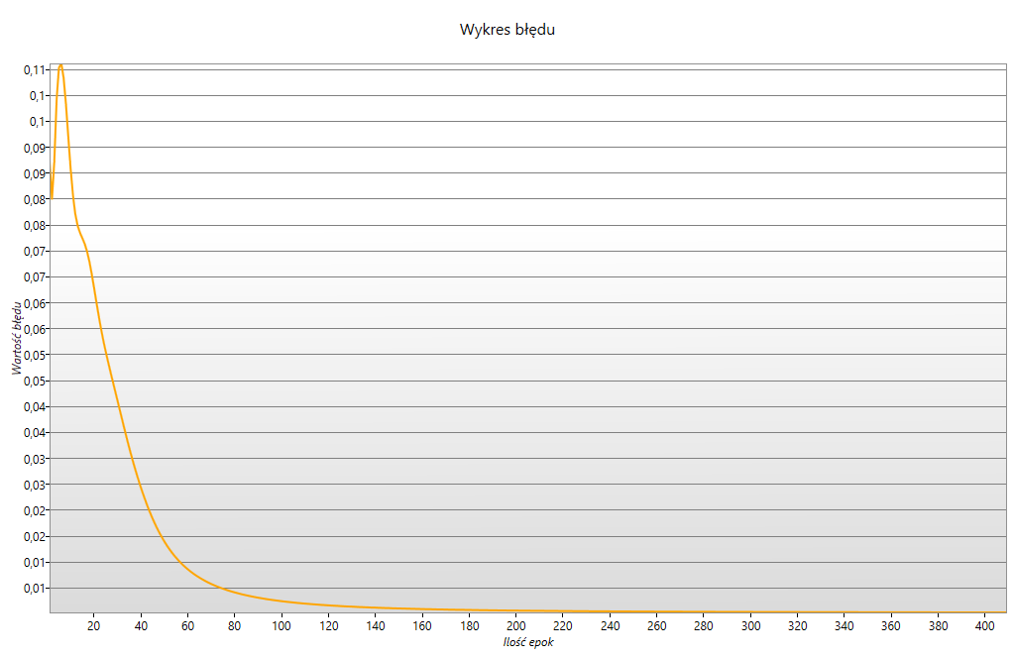
16
 | Ilość epok | 5000
 | Epsilon | 0.0001
 | Momentum | 0.9
 | Współczynnik nauki | 0.2
 | Bias | tak
 | Ilość warstw ukrytych | 1
 | Ilość neuronów | 3
 | Ilość wejść | 4
 | Ilość wyjść | 4

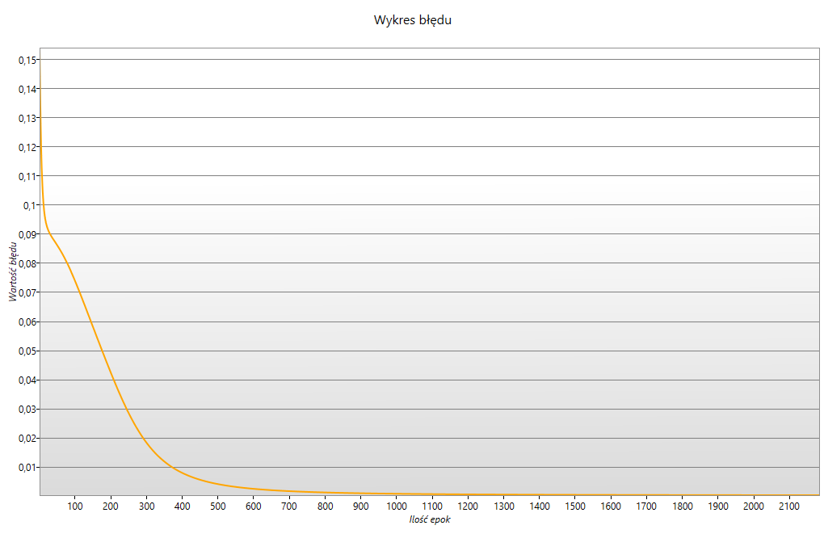
17
 | Ilość epok | 5000
 | Epsilon | 0.0001
 | Momentum | 0.001
 | Współczynnik nauki | 0.2
 | Bias | tak
 | Ilość warstw ukrytych | 1
 | Ilość neuronów | 3
 | Ilość wejść | 4
 | Ilość wyjść | 4
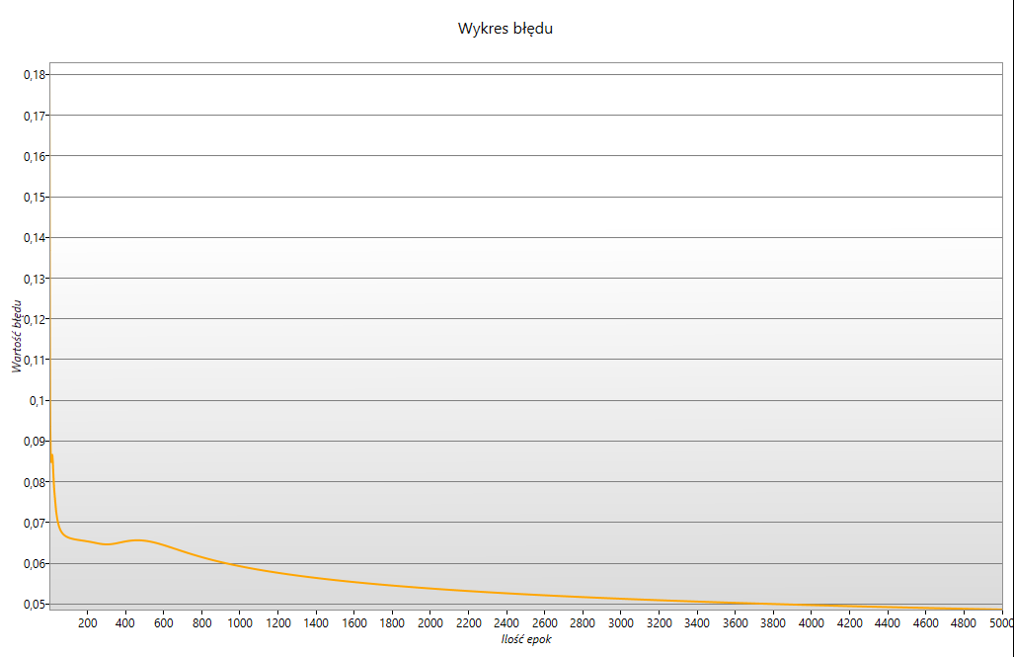

18 | dla jednego neurona
 | Ilość epok | 5000
 | Epsilon | 0.0001
 | Momentum | 0.9
 | Współczynnik nauki | 0.2
 | Bias | tak
 | Ilość warstw ukrytych | 1
 | Ilość neuronów | 1
 | Ilość wejść | 4
 | Ilość wyjść | 4

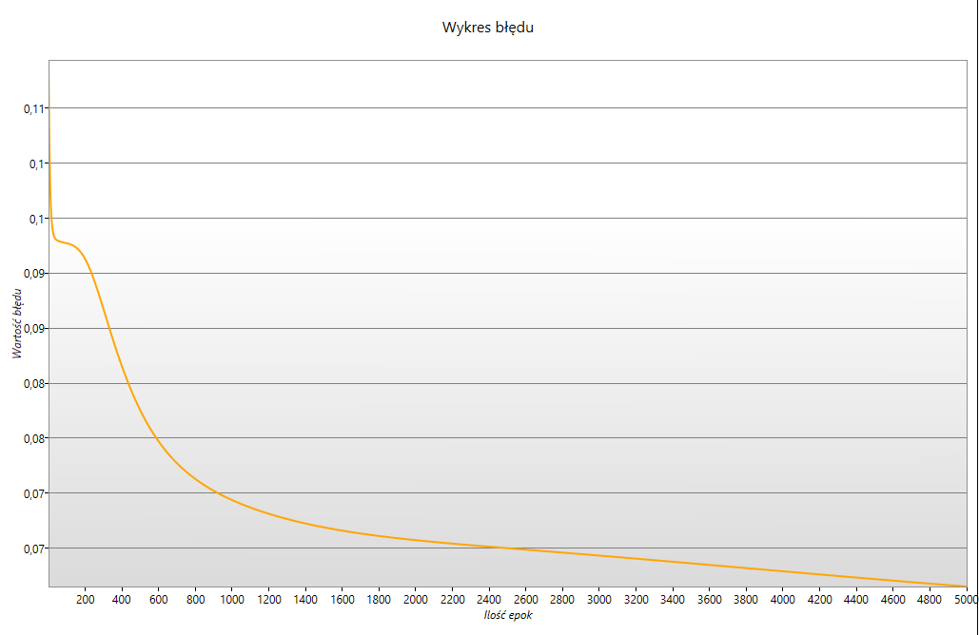
19 | dla jednego neurona
 | Ilość epok | 5000
 | Epsilon | 0.0001
 | Momentum | 0.001
 | Współczynnik nauki | 0.2
 | Bias | tak
 | Ilość warstw ukrytych | 1
 | Ilość neuronów | 1
 | Ilość wejść | 4
 | Ilość wyjść | 4

